工作表1
SC25-1187506 校舍興建與修葺及設備購置 - 其他設備（教學設備及家具）（暑期）-- 報價單
子項目編號 | M25-0005856496
子項目名稱 | 更換小學部課室傢俱

報價內容
序號 | 內 容 | 要求 | 位置 | 數 量 | 單位 | 單 價(MOP) | 金 額(MOP)
1 | R25-0005856498 學生桌 | 款式及具體要求可參考圖一 | B-2-10(P2A課室) | 25 | 件
 |  |  | B-2-11(P2B課室) | 25 | 件
 |  |  | B-2-12(P2C課室) | 25 | 件
2 | R25-0005856499 學生椅 |  | B-2-10(P2A課室) | 25 | 件
 |  |  | B-2-11(P2B課室) | 25 | 件
 |  |  | B-2-12(P2C課室) | 25 | 件
3 | R25-0005858771 辦公椅 | 款式及具體要求可參考圖二 | B-2-06 | 1 | 件
 |  |  | B-2-07 | 1 | 件
 |  |  | B-2-10 | 1 | 件
 |  |  | B-2-11 | 1 | 件
 |  |  | B-2-12 | 1 | 件
 |  |  | B-2-20 | 1 | 件
 |  |  | B-2-21 | 1 | 件
 |  |  | B-2-22 | 1 | 件
 |  |  | B-2-23 | 1 | 件
 |  |  | B-3-02 | 1 | 件
 |  |  | B-3-03 | 1 | 件
 |  |  | B-3-04.1 | 1 | 件
 |  |  | B-3-04.2 | 1 | 件
 |  |  | B-3-09 | 1 | 件
 |  |  | B-3-10 | 1 | 件
 |  |  | B-3-11 | 1 | 件
 |  |  | B-3-13R | 1 | 件
 |  |  | B-3-13aR | 1 | 件
 |  |  | B-3-14R | 1 | 件
 |  |  | B-3-14aR | 1 | 件
4 | R25-0005858988 辦公椅 |  | B-3-08 | 1 | 件
總價

序 | 參考圖片 |  | 具體要求
圖1 | 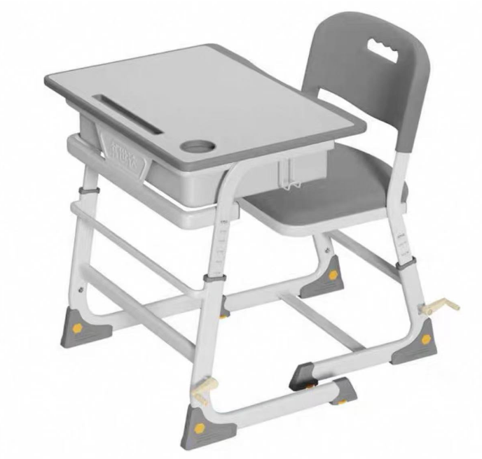 |  | 1.書桌及椅子可根據學生高度，調節高度。 2.課桌兩邊都有書包掛鈎及有抽屜。 3.桌面板材：高密度纖維板/塑膠。 4.尺寸：枱面大約 長60 x寬45CM， 枱面可升降範圍由60CM 至76CM或以上； 椅面-37x40CM，椅子可升降36~44cm； 可分檔位調較高度(手摇調較)，耐磨防滑腳墊。 5.需提供一年保養，報價包括安裝和送貨到本校的費用。 桌椅必須送到指定樓層課室並完成安裝 6.報價以澳門元計算并請列明付款方式。 7.遞交椅桌整套的樣版，評標後可退還。 註:學生枱和椅的款式可以與圖1近似。
圖2 | 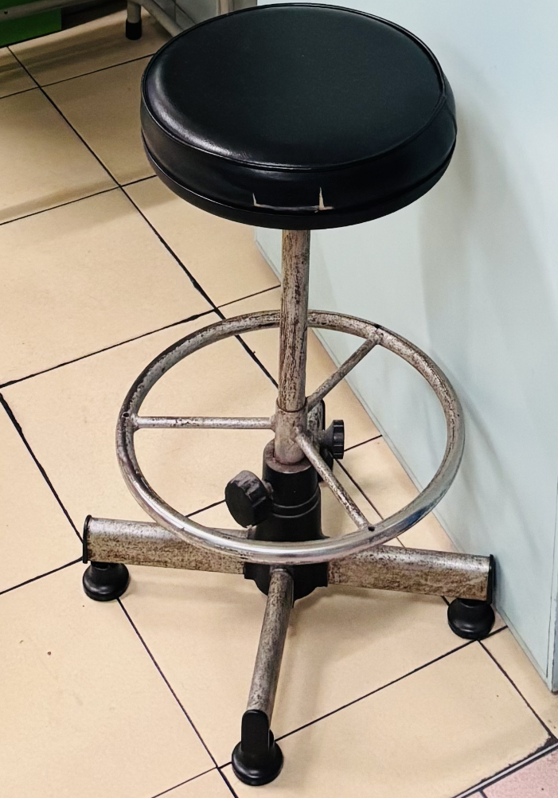 |  | 1.可升降(須用特定的工具才可調整)； 2.椅腳沒有輪子，使用固定式； 註:教師椅的款式可以與圖2近似。

